Sheet2
新开客户申请表
所属大区： 西北大区 业务人员： 贾震莉
客户基本情况 | 客户名称 | 罗长雪 |  |  | 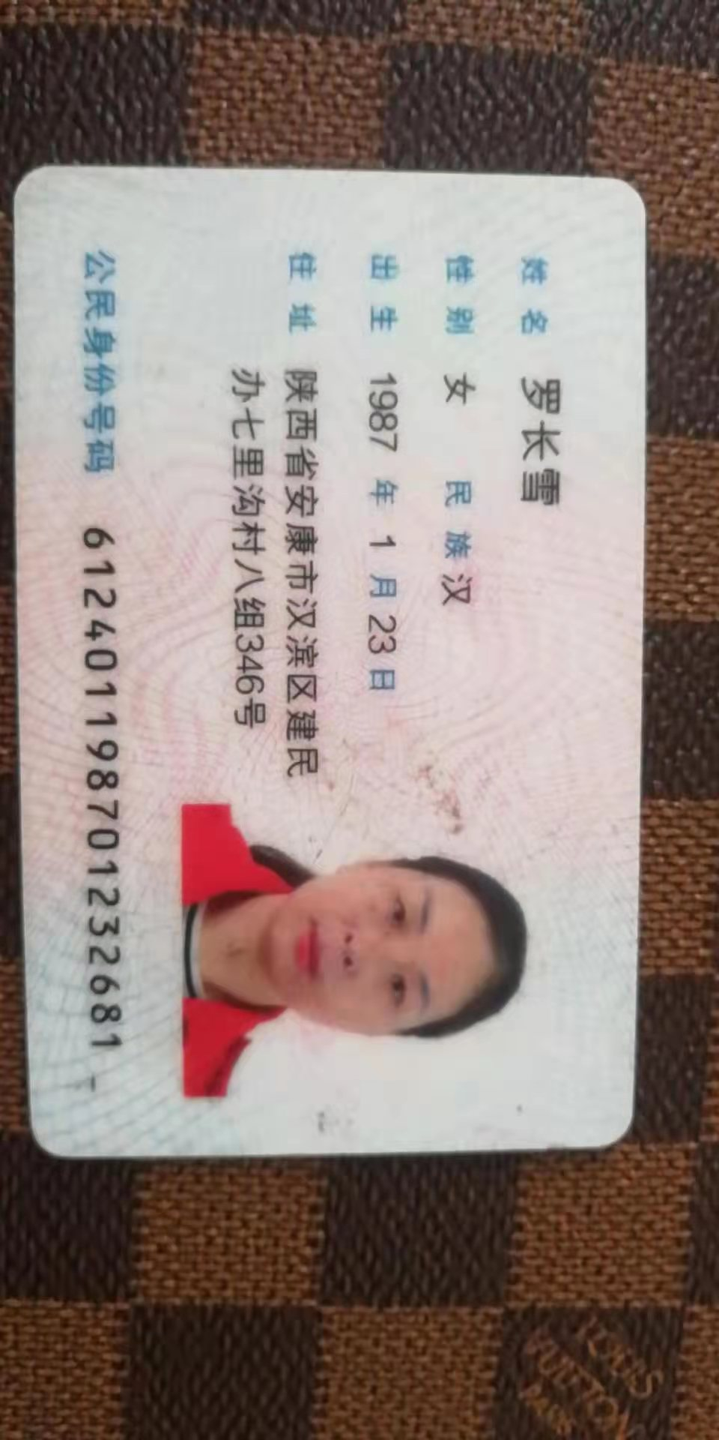 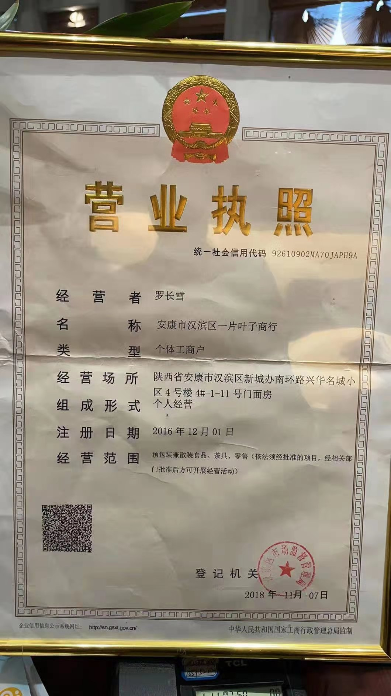 营业执照/身份证
 | 法人 | 罗长雪 | 电话 | 15129687789
 | 实际老板及电话 | 罗长雪 | 老板生日 | 1.23
 | 老板生肖 | 兔 | 店庆日
 | 营业执照地址 | 陕西省安康市汉滨区新城办南环路兴华名城小区4号楼1-11号门面房
 | 店面地址 | 陕西省安康市汉滨区新城办南环路兴华名城小区4号楼1-11号门面房
 | 收货人、电话、地址 | 罗长雪/15129687789/陕西省安康市汉滨区新城办南环路兴华名城小区4号楼1-11号门面房
与侨宝签约情况 | 客户等级 | D | 新增分销数量 | 2
 | 任务量 | 30 | 首款 | 5
 | 授权区域 | 安康 | 授权期限 | 1年
 | 是否为区域独家代理 | ¨ 是 √ 否
客户经营产品 | 所售产品是否全为侨宝 | 否 | 在售其他品牌名称 | 华祥苑
 | 全年销售所有产品总额 | 300万 | 侨宝产品占比 | 0
 | 侨宝陈皮占比 | 0% | 侨宝柑普茶占比 | 0%
网点情况 | 列出名下现有分销体系 | 勉县福海,城固雨林
客户情况说明 | 客户具体情况说明 （不少于3条） | 1 | 经营华祥苑品牌多年,客户群体高端
 |  | 2 | 看重品牌,注重品质
 |  | 3 | 有政府资源
该客户享受的折扣及优惠政策 |  | 经销商及经销商优惠政策
营销事业部总监签字

